상품제안서
믹스매치 명함지갑(클리어) | 상품코드: S29724

 |  |  |  |  |  |  | 02-713-8555 | www.synergygift.co.kr
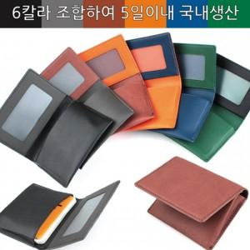

【상세/제작정보】 | <p><span style="font-size: 14pt;">* 본상품은 발주시 주문 제작되는 상품으로 상단,하단 컬러를 알려주시기 바랍니다.</span></p><p><span style="font-size: 14pt;">* </span><span style="font-size: 14pt;">(총6칼라로 제작하며 36가지 조합이 가능합니다.)</span></p>

【인쇄/포장옵션】 | 불박 / 포장지포장

【공급단가】 | 수량 | 50~ | 100~ | 500~ | 1,000~ | 2,000~
*VAT별도 | 단가 | 7,280원 | 6,880원 | 6,550원 | 6,380원 | 6,270원

【상품 URL】 | https://www.synergygift.co.kr:443/src/goods_detail.php?gdno=29724

